Fenêtre principal
2
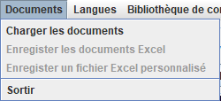
7
8
Numero | Code | Français | Español
 |  | # Fenêtre principale | # Pantalla Principal
3
9
4
 |  | # Titre | # Título
1 | window.principal.title | Caerus | Caerus
5
6
10
 |  | # Menu | # Menú
2 | window.menu.level1.title | Documents | Documentos
3 | window.menu.level1.sublevel1.title | Importer documents .txt | Importar documentos .txt
11
4 | window.menu.level1.sublevel2.title | Enregister Excel | Guardar Excel
5 | window.menu.level1.sublevel3.title | Enregister Excel personnalisé | Guardar Excel personalizado
12
6 | window.menu.level1.sublevel4.title | Sortir | Salir
7 | window.menu.level2.title | Langues | Lenguas
13
8 | window.menu.level3.title | Configurations | Configuraciones
9 | window.menu.level3.sublevel1.title | Changer configuration | Cambiar configuración
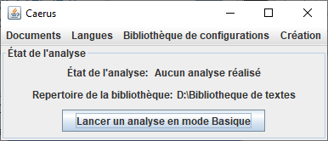
10 | window.menu.level5.title | Bibliothèque | Biblioteca
15
17
11 | window.menu.level5.sublevel1.title | Nouvelle bibliothèque | Nueva biblioteca
16
12 | window.menu.level5.sublevel2.title | Créer matériels | Crear materiales
13 | window.menu.level5.sublevel3.title | Consulter / Éditer | Consultar / Editar
14
21
 |  | # Fenêtre Parente
14 | window.main.configuration.library.panel.state.label | Repertoire de la bibliothèque Caerus : | Directorio de la biblioteca Caerus :
15 | window.main.analyze.panel.title | État de l'analyse | Estado del análisis
16 | window.main.analyze.panel.state.label | État de l'analyse : | Estado del análisis :
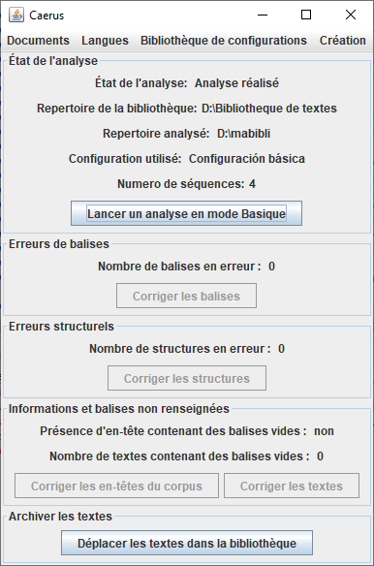
17 | window.main.analyze.panel.state.value.none | Aucun analyse réalisé | Ningún análisis efectuado
18 | window.main.analyze.panel.state.value.success | Analyse réalisé | Análisis efectuado
18
19 | window.main.analyze.panel.state.folder.label | Repertoire analysé : | Directorio analizado :
20 | window.main.analyze.panel.state.configuration.label | Configuration utilisé: | Configuración utilizada :
19
21 | window.main.analyze.panel.state.load.button | Lancer une analyse | Realizar un análisis
22 | window.main.analyze.panel.state.nb.text.loaded.label | Numero de séquences : | Número de secuencias :
20
23 | window.main.line.error.panel.title | Erreurs de balises | Errores en las etiquetas
24 | window.main.line.error.nb.label | Nombre de balises en erreur : | Número de etiquetas erróneas :
22
25 | window.main.line.error.fixed.button.label | Corriger les balises | Corregir las etiquetas
26 | window.main.text.error.panel.title | Erreurs structurels | Errores estructurales
27 | window.main.text.error.nb.label | Nombre de structures en erreur : | Número de estructuras con errores :
23
28 | window.main.text.error.fixed.button.label | Corriger les structures | Corregir las estructuras
29 | window.main.blank.line.error.panel.title | Balises non renseignées | Etiquetas no cumplimentadas
24
30 | window.main.blank.line.error.nb.label | Matériels avec des balises vides : | Materiales con etiquetas vacías :
31 | window.main.blank.line.error.fixed.button.label | Éditer les matériels | Editar los materiales
25
26
32 | window.main.meta.blank.line.error.label | Documents avec des balises vides : | Documentos con etiquetas vacías :
33 | window.main.meta.blank.line.error.fixed.button.label | Éditer les documents | Editar los documentos
27
34 | window.yes.label | oui | si
35 | window.no.label | non | no
28
36 | window.move.file.library.panel.label | Archiver les matériels | Archivar los materiales
29
37 | window.move.file.library.button.label | Bibliothèque Caerus | Biblioteca Caerus
34 ou 35
38 | window.main.analyze.panel.state.current.configuration.label | Configuration courante : | Configuración actual :
39 | menu.about | A propos | Acerca de
32
30
40 | menu.about.open | Ouvrir | Abrir
41 | window.main.inconsistency.error.panel.title | Erreurs de cohérence | Errores de coherencia
33
31
42 | window.main.inconsistency.error.duplicate.button.label | Voir les erreurs de duplication | Ver errores de duplicados
36
43 | window.main.inconsistency.error.base.code.button.label | Voir les erreurs de balises introductives | Ver errores de etiquetas introductoria
44 | window.menu.level6.title | Analyse | Análisis
37
45 | window.menu.level6.sublevel1.title | Commencer une analyse | Iniciar un análisis
46 | window.menu.level6.sublevel2.title | Charger une analyse | Cargar un análisis
47 | window.menu.level1.sublevel5.title | Importer Excel | Importar Excel
48 | window.menu.level6.sublevel3.title | Gestion des listes | Gestión de listas
49 | window.menu.level6.sublevel3.sublevel1.title | Stopwords | Stopwords
50 | window.menu.level6.sublevel3.sublevel2.title | Lemmes | Lemas
51 | window.menu.level6.sublevel3.sublevel3.title | Lemmes par classes | Lemas por clase
52 | window.menu.level6.sublevel3.sublevel4.title | Noms propres | Nombre proprio
53 | window.menu.level6.sublevel3.sublevel5.title | Textes à exclure | Textos para excluir
54 | window.menu.level6.sublevel3.sublevel6.title | Ordre des fréquences

Fenêtre erreur ligne
Numero | Code | Français | Español
 |  | # Fenêtre corriger erreur ligne | # Pantalla corregir error de línea
1 | window.fixed.error.line.title | Correction des balises | Corrección de etiquetas
2 | window.fixed.error.line.content.panel.title | Balise à corriger %d / %d | Etiquetas para corrección %d / %d
3 | window.fixed.error.line.content.panel.line.error.label | Balise en erreur : | Etiqueta errónea :
1
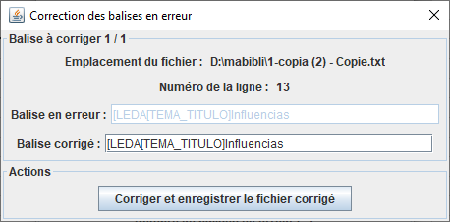
4 | window.fixed.error.line.content.panel.line.fixed.label | Balise corrigé : | Etiquetas corregida :
2
9
5 | window.fixed.error.line.action.panel.title | Actions | Acciones
6 | window.fixed.error.line.action.panel.save.next.button.label | Corriger et passer à la balise suivante | Corregir y pasar a la siguiente
7 | window.fixed.error.line.action.panel.save.quit.button.label | Enregistrer les balises corrigés | Guardar las etiquetas corregidas
3
8
8 | window.fixed.error.line.content.panel.line.number.label | Numéro de la ligne : | Número de la línea :
9 | window.fixed.error.line.content.panel.line.file.label | Emplacement de l'erreur : | Ubicación del error :
4
10 | window.fixed.error.line.information.panel.title | Informations | Informaciónes
5
11 | window.fixed.error.line.list.field.label | Liste des balises | Lista de etiquetas
12 | window.fixed.error.line.list.field.panel.title | Choix de la balise | Elección de la etiqueta
6 ou 7
13 | window.fixed.error.line.information.message.etape2 | <HTML><P>Quelle est la balise correspondante à cette ligne ?<BR/>Utilisez la liste, pour sélectionner la balise adéquate.<BR/>Puis cliquez sur suivant.</P></HTML> | <HTML><P>¿Cuál es la etiqueta correspondiente a esta línea?<BR/>Utilice la lista para seleccionar la etiqueta adecuada.<BR/>Luego haga clic en siguiente.</P></HTML>
14 | window.fixed.error.line.information.message.etape3 | <HTML><P>Quel est le contenu de la balise ?<BR/>Pour sélectionner les données textuelles de la balise, utilisez la souris,<BR/>sélectionnez la partie correspondante aux données textuelles<BR/>dans la zone à gauche du bouton 'identifier' et cliquez dessus ce bouton.<BR/>La zone de texte en dessous a été mise à jour avec le contenu que vous<BR/>avez sélectionné, ci cela vous convient cliquez sur suivant sinon, recommencez.<BR/>NB : Si le texte n'est pas complet ou erroné, vous pourrez le modifier<BR/>à l'étape suivante.</P></HTML> | <HTML><P>¿Cuál es el contenido de la etiqueta?<BR/>Para seleccionar los datos de texto de la etiqueta, utilice el ratón,<BR/>seleccione la parte correspondiente a los datos de texto<BR/>en el área a la izquierda del botón 'identificar ' y haga clic en él.<BR/>El cuadro de texto de abajo se ha actualizado con el contenido que usted<BR/>ha seleccionado, esto le conviene haga clic en siguiente si no, reinicie.<BR/>Nota: Si el texto no es completo o erróneo, podrá editarlo<BR/>en el siguiente paso.</P></HTML>
15 | window.fixed.error.line.information.message.etape4 | <HTML><P>Tout est bon ?<BR/>Nous avons affiché la ligne corrigé dans l'encadré ci-dessus.<BR/>Si le contenu de la balise ne vous convient pas, vous pouvez faire<BR/>précédent et effectuer des modifications,<BR/>la ligne sera alors mise à jour en conséquences.<BR/>Une fois que tout est bon, cliquez sur le bouton de correction de<BR/>la ligne tout en bas de la fenêtre</P></HTML> | <HTML><P>¿Está todo bien aquí?<BR/>Hemos publicado la línea corregida en el recuadro anterior.<BR/>Si el contenido de la etiqueta no es adecuado para usted, puede hacer<BR/>anterior y realizar modificaciones,<BR/>la línea se actualizará en consecuencia.<BR/>Una vez que todo está bien, haga clic en el botón de corrección de<BR/>la línea en la parte inferior de la pantalla</P></HTML>
16 | window.fixed.error.line.selected.data.panel.title | Sélection des données | Selección de los datos
17 | window.fixed.error.line.selected.data.select.text.label | Contenu complet de la ligne : | Contenido completo de la línea :
18 | window.fixed.error.line.selected.data.selected.text.label | Données sélectionnés : | Datos seleccionados :
19 | window.fixed.error.line.selected.data.select.text.button.label | Identifier | Identificar
20 | window.fixed.error.line.wizard.panel.title | Assistant de correction de la ligne | Asistente de corrección de línea
21 | window.fixed.error.line.mode.panel.title | Mode de correction | Modo de corrección
22 | window.fixed.error.line.mode.wizard.label | Assistant | Asistente
23 | window.fixed.error.line.mode.expert.label | Expert | Experto
24 | window.fixed.error.line.information.message.expert | <HTML><P>Mode Expert : En mode expert vous pouvez modifier la balise corrigé ci-dessus<BR/>Et lorsque tout est bon vous pouvez cliquez sur le bouton de correction et passer au suivant</P></HTML> | <HTML><P>Modo experto: En modo experto puede cambiar la etiqueta corregida arriba<BR/>Y cuando todo está bien puede hacer clic en el botón de corrección y pasar al siguiente</P></HTML>
25 | window.fixed.error.line.information.message.etape1 | <HTML><P>Bienvenue sur l'assistant de correction des lignes.<BR/>Suite à l'analyse, des lignes n'ont pas pu être interprété par le système.<BR/>Dans l'encadré ci-dessus, vous pouvez voir les informations en question.<BR/>Cliquez sur suivant pour commencer la correction.<BR/>NB : A tout moment vous pouvez revenir en arriére avec le bouton précédent.</P></HTML> | <HTML><P>Bienvenido al asistente de corrección de líneas.<BR/>Como resultado del análisis, las líneas no pudieron ser interpretadas por el sistema.<BR/>En el recuadro anterior se puede ver la información en cuestión.<BR/>Haga clic en siguiente para comenzar la corrección.<BR/>NB: En cualquier momento usted puede volver atrás con el botón anterior.</P></HTML>

Correction Edit texte
1
Numero | Code | Français | Español
 |  | # Fenêtre correction texte | # Pantalla corregir error de línea
1 | window.fixed.text.title | Correction des matériels | Corrección de los materiales
2 | window.fixed.text.action.panel.title | Correction du texte %d / %d | Corrección del texto %d / %d
7
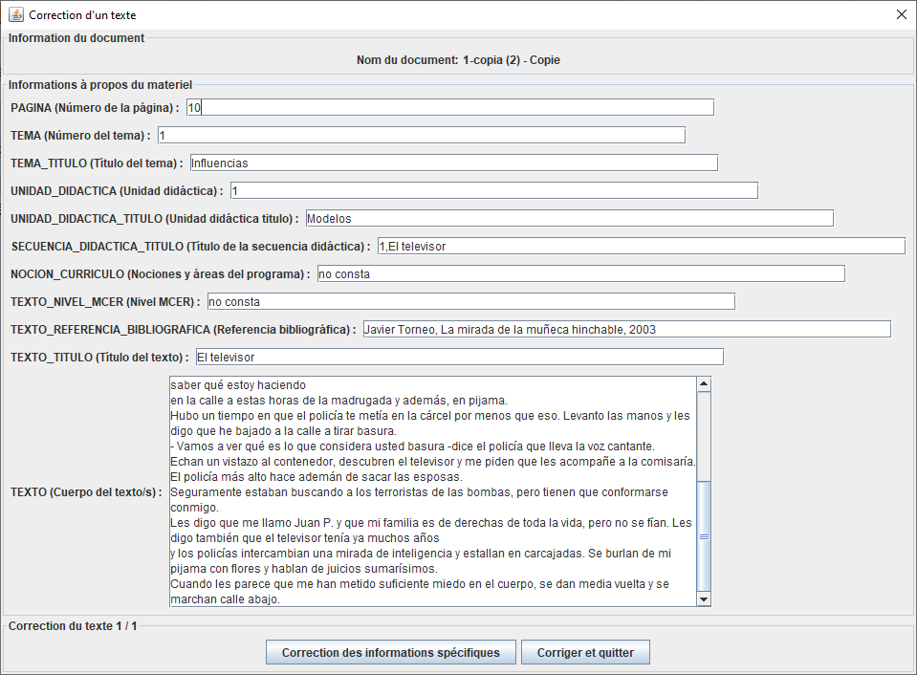
3 | window.fixed.text.action.fill.specific.button.title | Correction de informations spécifiques | Corrección de informaciones específicas
8
4 | window.fixed.text.action.next.button.title | Corriger et passer au texte suivant | Corregir y pasar al texto siguiente
5 | window.fixed.text.action.next.and.save.button.title | Corriger et quitter | Corregir y salir
6
 |  | # Information du document (utilisé pour la création, l'édition, la correction des textes) | # Información del documento (utilizado para crear, editar, corregir textos)
6 | window.create.text.content.panel.title | Informations à propos du materiel | Información acerca del material
7 | window.create.text.file.panel.title | Information du document | Información del documento
8 | window.create.text.name.label | Nom du document | Nombre del documento

 |  | # Fenêtre d'Edition | # Pantalla de Edición
9 | window.manage.texts.edit.text.panel.title | Consulter/Editer des matériels | Consultar/Editar los materiales
10 | window.manage.texts.edit.text.action.panel.title | Enregistrement du matériel | Guardar el material
11 | window.manage.texts.edit.text.action.fill.specific.button.title | Editer les informations spécifiques | Editar informaciones específicas

 |  | # Utilisé en edition de corpus et de texte | # Utilizado en edición de corpus y texto
12 | window.manage.texts.edit.text.action.button.save.and.quit.label | Enregistrer les modifications et fermer | Guardar los cambios y cerrar
13 | window.manage.texts.edit.text.action.button.quit.label | Fermer | Cerrar
14 | window.manage.texts.edit.text.action.button.save.label | Enregistrer les modifications | Guardar los cambios
15 | window.create.text.number.label | Numéro du document | Numero del documento

2

9
3
4 ou 5
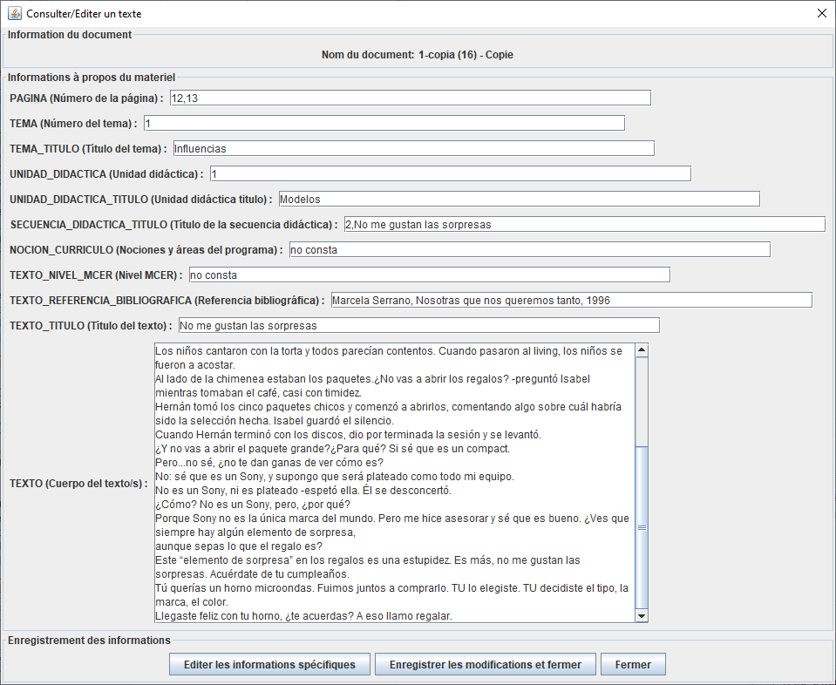

10

11
12
13

Fenêtre spécifique
Numero | Code | Français | Español
 |  | # Titre Correction information spécifique | # Pantalla corregir error de línea
1 | window.fixed.specific.title | Correction des informations spécifiques | Corrección de las informaciones específicas

 |  | # Titre Edition information spécifique | # Título Edición información específica
2 | window.edit.specific.title | Edition des informations spécifiques | Edición de las informaciones específicas

 |  | #Fenêtre création spécifique | # Pantalla de creación específica
3 | window.create.specific.title | Création des informations spécifiques | Creación de las informaciones específicas
4 | window.create.specific.context.panel.title | Information du document | Información del documento
5 | window.create.specific.context.panel.file.label | Nom du materiel : | Nombre del material :
6 | window.create.specific.details.panel.title | Affichage de la structure | Visualización de la estructura
7 | window.create.specific.action.panel.button.previous.label | Précédent | Anterior
8 | window.create.specific.action.panel.button.next.label | Suivant | Siguiente
9 | window.create.specific.create.panel.title | Remplir les informations spécifiques | Completa las informaciones específicas
10 | window.create.specific.create.panel.action.modify.label | Modifier | Editar
11 | window.create.specific.create.panel.action.add.label | Ajouter | Añadir
12 | window.create.specific.create.panel.action.delete.label | Supprimer | Suprimir
13 | window.create.specific.action.panel.button.finish.label | Terminer | Terminar

 |  | # Information pour le spécifique | # Información para el específico
14 | window.specific.information.panel.title | Informations sur l'utilisation | Información de uso
15 | window.specific.information.panel.text | <html><p>Ajouter :<br/>Pour ajouter des nouvelles données, c'est à dire une nouvelle file, il faut remplir toutes les cases vides et cliquer sur Ajouter. Cela va permettre d'effectuer un ajout de nouvelles informations au texte en cours.<br/>Éditer :<br/>Sélectionne exactement l'information de la colonne dans la file qui correspond, de cette manière on modifie l'information de cette case dans la ligne sélectionnée, sans créer une nouvelle file et donc sans doublons.<br/>Supprimer :<br/>fonctionne en sélectionnant la file entière et donc, on doit faire attention car l'on efface une file complète d'informations (la ligne entière), et pas seulement une case spécifique .</p></html> | <html><p>Añadir:<br/>Para agregar nuevos datos, es decir una nueva fila, debe completar todas las casillas vacías y hacer clic en Agregar. Esto permitirá agregar información nueva al texto actual.<br/>Editar:<br/>Seleccione exactamente la casilla de la columna que quiere cambiar en la fila correspondiente, de esta manera modificaremos la información de esta casilla en la línea seleccionada, sin crear una nueva fila y, por lo tanto, sin duplicados.<br/>Eliminar:<br/>funciona seleccionando toda la fila y por lo tanto, debemos tener cuidado porque elimina una línea completa de información (toda la fila), y no solo una casilla específica.</p></html>
16 | window.specific.warning.panel.title | Erreurs detectées | Errores detectados
17 | window.specific.warning.panel.text | <html><p><b><u>ATTENTION : </u></b><br/><br/>Des erreurs structurels ont été detectés.<br/>Completer les tableaux ci-dessous pour les rectifier.<br/>Une fois les erreurs corrigés ce message disparaitra.</p></html> | <html><p><b><u>PRECAUCIÓN:</u></b><br/><br/>Se detectaron errores estructurales.<br/>Complete las siguientes tablas para corregirlos.<br/>Una vez que se hayan corregido los errores este mensaje desaparecerá.</p></html>

1, 2 ou 3
5

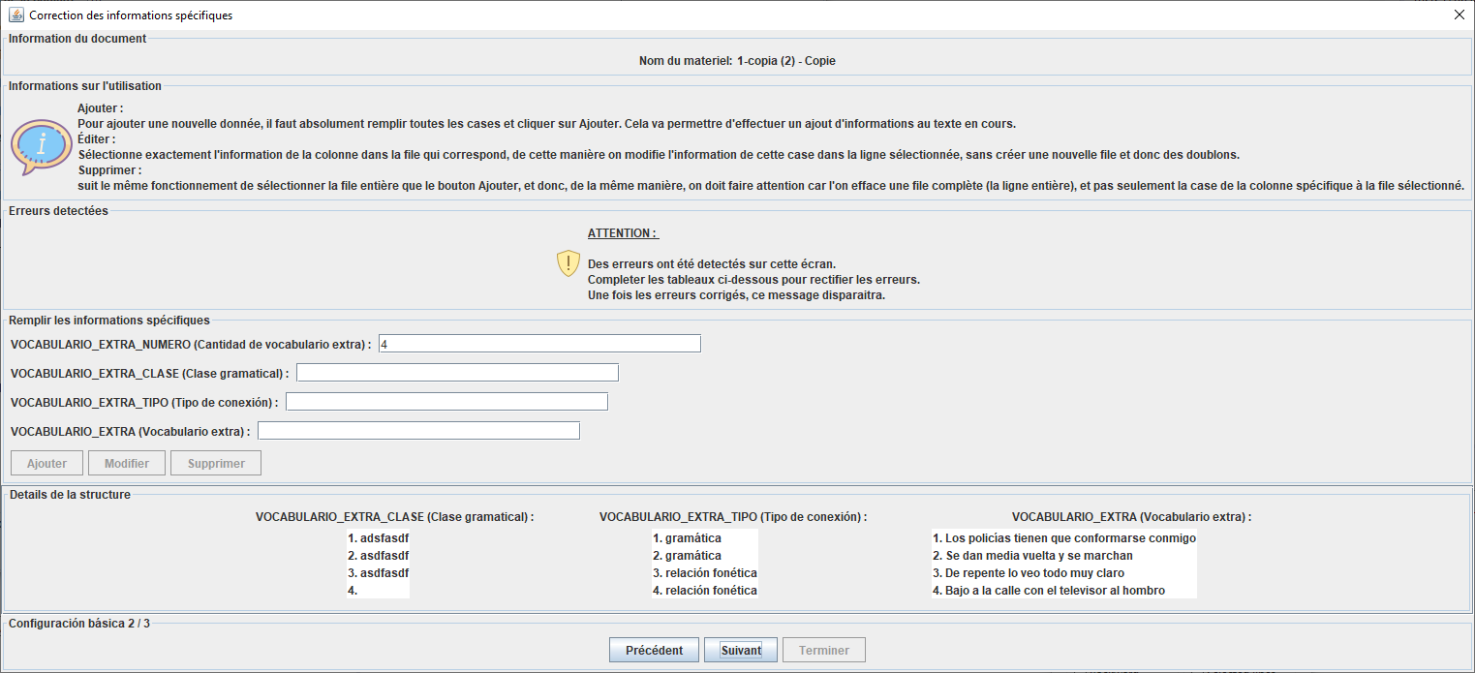
4

14

15

16

17

9

11
10

12

6

13
8
7

Fenêtre Chargement document
Numero | Code | Français | Español
 |  | #Fenêtre chargement texte | #Ventana cargar texto
1 | window.type.configuration.DIDACTIC | mode Basic | modo Básico
2 | window.type.configuration.DIDACTIC_EXPERT | mode Personnalisé | modo Personalizado
3 | window.load.texts.title | Charger les documents | Cargar los documentos
3
4 | window.load.texts.type.configuration.panel.title | Options de la configuration | Opciones de la configuración
5 | window.load.texts.type.configuration.label | Configuration : | Configuración :
4
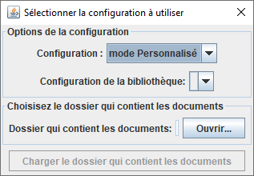
6 | window.load.texts.type.configuration.expert.label | Configuration de la bibliothèque : NO EXISTE AUN | Configuración de la biblioteca: NO EXISTE AUN
1 ou 2
7 | window.load.texts.folder.panel.title | Choisir sa bibliothèque | Elegir su biblioteca
8 | window.load.texts.folder.label | Dossier des documents: | Carpeta de los documentos:
5
9 | window.load.texts.folder.button.label | Ouvrir... | Abrir...
6
10 | window.load.texts.folder.button.folder.choose.title | Choisir sa bibliothèque | Elegir su biblioteca
11 | window.load.texts.start.button.label | Charger ma bibliothèque | Cargar mi biblioteca
7
9
12 | window.load.texts.start.panel.title | Actions | Acciones
8
13 | window.load.texts.informations.panel.title | Informations | Informaciones
14 | window.load.texts.informations.message | <HTML><P>Les fichiers suivants vont être chargés : <BR /><BR /> %s </P></HTML> | <HTML><P>Se cargarán los siguientes archivos : <BR /><BR /> %s </P></HTML>
11
15 | window.load.texts.warning.panel.title | Impossible de charger les documents | No se pudo cargar los documentos
16 | window.load.texts.warning.message | <HTML><P>Les fichiers ne peuvent pas être chargés.<BR />Des fichiers qui ne sont pas au format .txt ont été détectés.</P></HTML> | <HTML><P>Los archivos no se pueden cargar.<BR />Se han detectado archivos que no tienen el formato . txt.</P></HTML>
17 | window.load.texts.informations.message.default | <HTML><P>Sélectionnez un dossier avec le bouton Ouvrir</P></HTML> | <HTML><P>Seleccione una carpeta con el botón Abrir</P></HTML>
18 | window.load.texts.choose.search.panel.title | Options de chargement | Opciones de carga
19 | window.load.texts.choose.search.label | Charger les documents dans les sous dossiers | Cargar documentos en subcarpetas

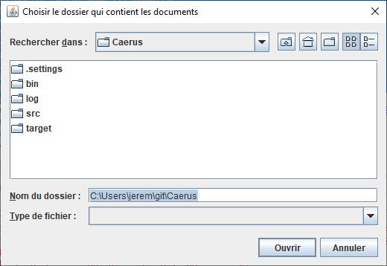
10

Choix bibliotheque texte
Numero | Code | Français | Español
 |  | #Chargement textes librairie | #Cargando textos librería
1 | window.load.texts.folder.library.button.folder.choose.title | Choisir sa bibliothèque | Elegir su biblioteca

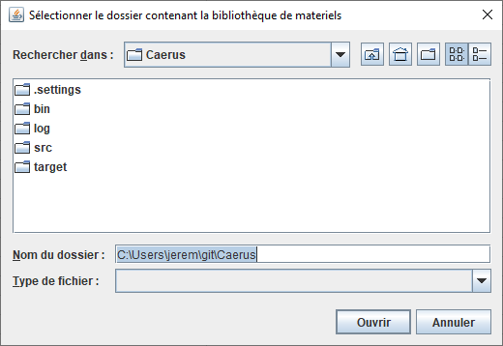
1

Fenetre Corpus
Numero | Code | Français | Español
 |  | #Fenêtre Corpus | #Pantalla Corpus
1 | window.create.corpus.title | Création d'un matériel | Creación de un material
2 | window.create.corpus.file.panel.title | Information du document | Información del documento
1 ou 7
3 | window.create.corpus.name.label | Nom du document | Nombre del documento
4 | window.create.corpus.content.panel.title | Informations à propos du document | Informaciones acerca del documento
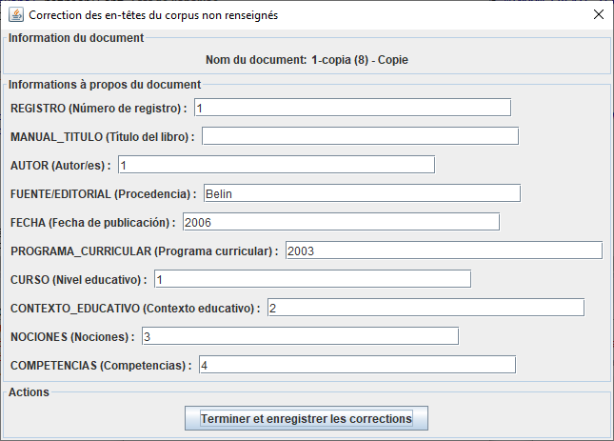
5 | window.create.corpus.action.panel.title | Actions | Acciones
2
6 | window.create.corpus.action.create.text.button.title | Ajouter un materiel | Añadir un material
7 | window.fixed.error.meta.blank.line.panel.title | Éditer les en-tête | Editar los encabezados
3
8 | window.fixed.error.meta.blank.line.panel.save.quit.button.label | Terminer et enregistrer les corrections | Finalizar y guardar las correcciones
9 | window.fixed.error.meta.blank.line.panel.save.next.button.label | Enregistrer et passer au suivant | Corregir y pasar a la siguiente
4
10 | window.manage.corpus.title | Consulter/Editer le document | Consultar/Editar el documento
11 | window.manage.texts.add.text.action.button.save.and.quit.label | Ajouter un materiel | Añadir un material

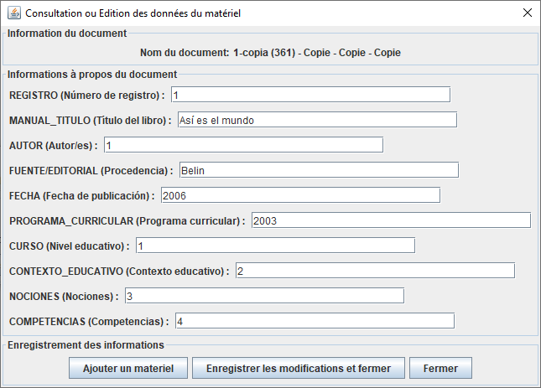
10

5

6, 8 ou 9

11

Fenetre Creation texte
Numero | Code | Français | Español
 |  | #Fenêtre Création texte | #Pantalla Crear texto
1 | window.create.text.title | Création d'un materiel | Creación de un material
2 | window.create.text.action.panel.title | Actions | Acciones
3 | window.create.text.action.create.and.quit.text.button.title | Finir et enregistrer | Terminar y guardar
4 | window.create.text.action.create.text.and.add.text.button.title | Ajouter un autre matériel | Añadir otro material
5 | window.create.text.action.fill.specific.button.title | Création des informations spécifiques | Creación de las informaciones específicas

1
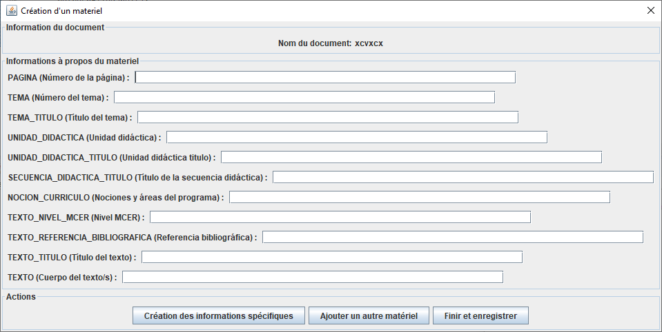

2

5
4
3

Fenetre Gerer les textes
10
15
Numero | Code | Français | Español
 |  | #Fenêtre Gestion des textes | #Pantalla Gestión de textos
1 | window.display.texts.panel.label | Affichage des matériels de la bibliothèque | Visualización de los materiales de la biblioteca
2 | window.display.corpus.edit.button.label | Consulter/Editer le document | Consultar/Editar el documento
3 | window.display.texts.edit.button.label | Consulter/Editer le matériel | Consultar/Editar el material
16
4 | window.display.texts.delete.button.label | Supprimer le matériel | Eliminar el material
2
5 | window.display.texts.previous.button.label | Précédent | Anterior
6 | window.display.texts.next.button.label | Suivant | Siguiente
3
7 | window.display.texts.current.position.label | Page %d / %d | Página %d / %d
1
8 | window.display.texts.nb.texts.by.page.label | Nombre de matériels par page : | Número de materiales por página :
4
9 | window.display.texts.corpus.label | Texte du corpus : | Texto del corpus :
8
10 | window.manage.texts.title | Gérer les matériels dans la bibliothèque | Administrar los materiales en la biblioteca
7
11 | window.manage.texts.generate.excel.panel.title | Gestion de contenus | Gestión del contenido
9
12 | window.manage.texts.generate.excel.classical.button.label | Exporter Excel de référence | Exportar Excel de referencia
13 | window.manage.texts.generate.excel.specific.button.label | Exporter Excel personnalisé | Exportar Excel personalizado
14 | window.manage.texts.filters.button.label | Filtrer le contenu | Filtrar el contenido
15 | window.manage.texts.information.title | Informations sur l'utilisation | Información de uso
5
11
14
6
12
13
16 | window.manage.texts.information.label | <html><p><b><u>Filtrer le contenu :</b></u><br />Cette fonction vous permet de créer des filtres pour effectuer des recherches dans la bibliothèque en fonction du contenu des documents<br />N'oubliez pas de fermer la fenêtre du filtre avant de pouvoir continuer a faire toute autre opération<br /><b><u>Consulter/Éditer le document :</b></u><br />Cette fonction vous permet de gérer manuellement le contenu de votre bibliothèque. Lorsque vous éditez un document, vous pouvez ajouter du matériel au document. <br /> Pensez à enregistrer les modifications pour que le nouveau matériel soit écrit physiquement dans le document .txt, <br />sinon il sera perdu après la fermeture de l'application<br /><b><u>Consulter/Éditer le matériel :</b></u><br />Cette option vous permet de modifier le texte du matériel et lui ajouter une structure additionnelle grâce aux informations spécifiques en CSV<br /><b><u>Supprimer le matériel :</b></u><br />Après avoir sélectionné un texte, si vous voulez le supprimer , le texte peut être définitivement supprimé avec ce bouton (ATTENTION! vous ne pourrez pas annuler l’action)</p></html> | <html><p><b><u>Filtrar el contenido:</b></u><br />Esta función le permite crear filtros para realizar búsquedas en la biblioteca en función del contenido de los materiales,<br />No olvide cerrar la ventana del filtro para poder continuar haciendo otras operaciones<br /><b><u>Consultar/Editar el documento :</b></u><br />Esta función le permite hacer una gestión manual del contenido de los materiales de su biblioteca. Al editar un documento, puede añadir material al documento. <br />Recuerde guardar los cambios para que el nuevo material textual se escriba físicamente en el documento .txt, <br />de lo contrario se perderá después de cerrar la aplicación<br /><b><u>Consultar/Editar el material :</b></u><br />Esta opción le permite modificar el texto del material y añadirle una estructura adicional gracias a las informaciones específicas en CSV<br /><b><u>Suprimir un material:</b></u><br />Después de seleccionar un texto, si desea eliminarlo , el texto podrá ser definitivamente eliminado con este botón (¡ATENCIÓN! no se podrá deshacer la acción)</p></html> | 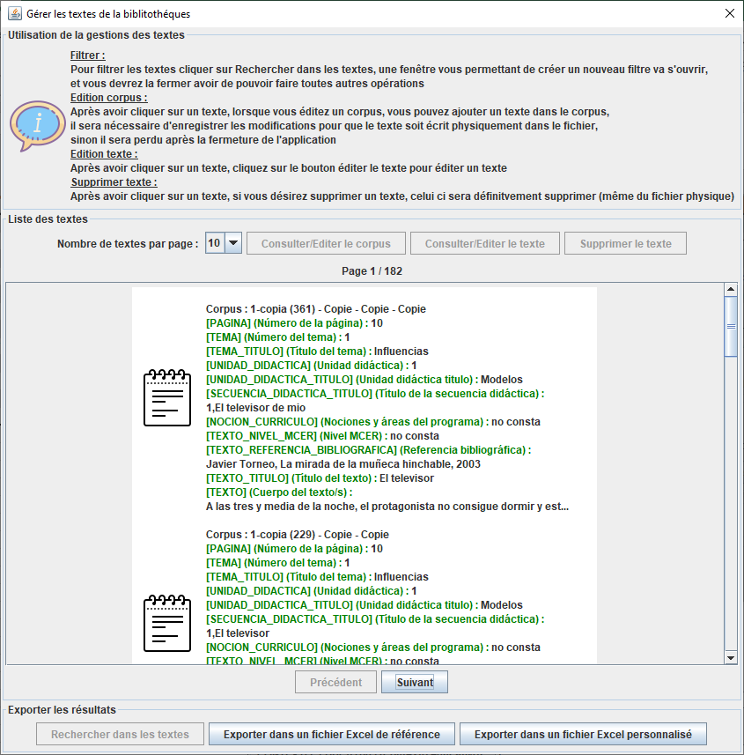
17 | window.manage.texts.export.document.text.button.label | Exporter Document/Matériel | Exportar Documento/Material

Fenetre filtre texte
9
12
Numero | Code | Français | Español
 |  | #Fenêtre Gestion des filtres | #Pantalla Administración de filtros
1 | window.filter.type.CONTAINS | Contient | Contiene
2 | window.filter.type.EQUAL | Contenu intégral | Contenido integral
3
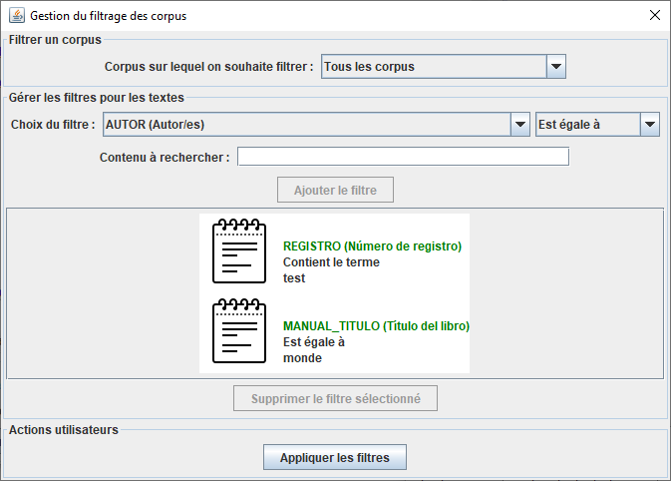
3 | window.manage.filters.global.panel.title | Gestion du filtrage | Gestión de filtrado
4 | window.manage.filters.panel.title | Configuration des filtres | Configuración de los filtros
8
5 | window.manage.filters.type.filter.label | Appliquer dans le champ : | Aplicar en el apartado :
6 | window.manage.filters.value.filter.label | Recherche le contenu ou mots clés : | Búsqueda de contenido o palabras clave :
4
7 | window.manage.filters.add.filter.button.label | Ajouter le filtre | Agregar filtro
5
8 | window.manage.filters.corpus.panel.title | Filtrer le contenu | Filtrar el contenido
9 | window.manage.filters.corpus.value.label | Filtrer : | Filtrar :
6
10 | window.manage.filters.action.panel.title | Actions utilisateurs | Acciones del usuario
11 | window.manage.filters.action.apply.button.label | Appliquer les filtres | Aplicar filtros
7
12 | window.manage.filters.corpus.all.label | Tous les documents de la bibliothèque | Todos los documentos de la biblioteca
13 | window.manage.filters.delete.filter.button.label | Supprimer le filtre sélectionné | Eliminar filtro seleccionado
1

2

13

10

11

Exporter Excel Reference
13
2
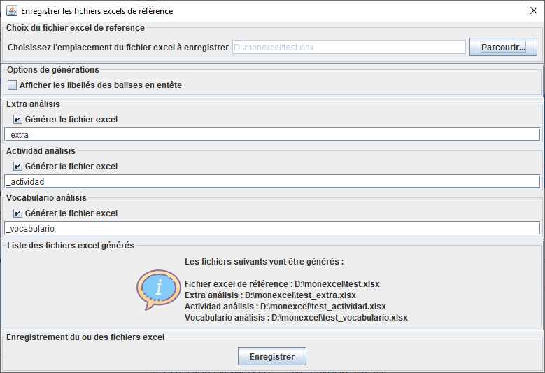
Numero | Code | Français | Español
 |  | #Fenêtre Export Excel Reference | #Pantalla Exportar Excel Reference
1 | window.file.picker.classical.panel.title | Choix de la bibliothèque Excel | Elección de la biblioteca Excel
1
2 | window.save.excel.classical.panel.title | Enregistrer les fichiers excels de référence | Guardar archivos de excel de referencia
12
3 | window.save.excel.classical.information.panel.title | Liste des fichiers excel générés | Lista de archivos de Excel generados
8
4 | window.save.excel.classical.information.panel.text.nothing | Sélectionner un fichier de référence via le bouton parcourir pour pouvoir générer les fichiers | Seleccione un archivo de referencia a través del botón Examinar para poder generar los archivos
9
5 | window.save.excel.classical.information.panel.text | <html><p>Les fichiers suivants vont être générés : <br/><br/>%s</p></html> | <html><p>Se generarán los siguientes archivos: <br/><br/>%s</p></html>
6
6 | window.save.excel.specific.check.label | Générer le fichier excel | Generar el archivo de excel
7 | window.save.excel.reference.file.label | Excel de référence : %s | Excel de referencia : %s

 |  | #Options de génération (commun) | #Opciones de generación (común)
8 | window.save.excel.options.title.panel | Options | Opciones
9 | window.save.excel.options.header.label | Afficher les libellés des balises dans les en-têtes des tableaux (RECOMMANDÉ) | Mostrar los nombres de las etiquetas en los encabezados de las tablas (RECOMENDADO)
3
7
4 ou 5
 |  | # Pavé enregistrement excel (commun) | # Teclado registro excel (común)
10 | window.save.excel.action.title.panel | Enregistrement des fichiers Excel | Guardar archivos de Excel
11 | window.save.excel.action.button.label | Enregistrer | Guardar

10
 |  | # choix de l'emplacement du fichier (commun) | # elección de la ubicación del archivo (común)
12 | window.file.picker.panel.label | Emplacement de l'enregistrement des Excel | Ubicación para guardar los Excel
13 | window.file.picker.panel.button | Parcourir... | Examinar...

11
14 | window.save.excel.options.key.label | Afficher la clé technique (nécessaire pour l'import) | Mostrar la clave técnica (necesaria para la importación)
15 | window.save.excel.options.number.label | Afficher le numéro unique du matèriel | Mostrar el número único del material

Exporter Excel Personnalisé
2
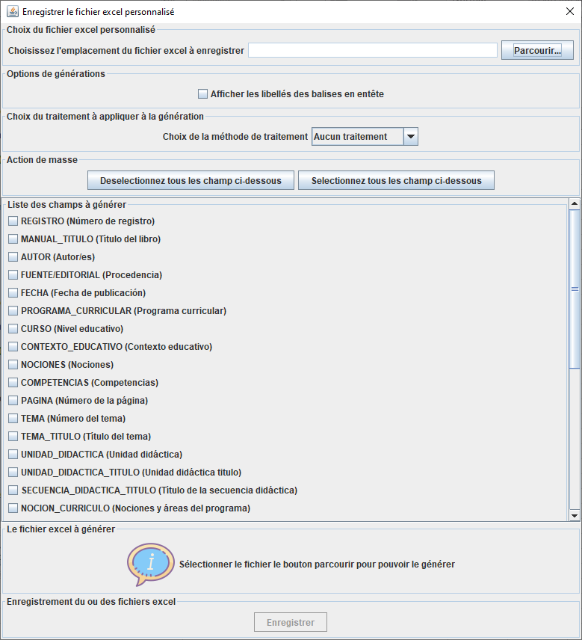
1
Numero | Code | Français | Español
 |  | #Fenêtre Export Excel Personnalisé | #Pantalla Exportar Excel Personalizada
1 | window.file.picker.specific.panel.title | Choix du fichier excel personnalisé | Elección del archivo excel personalizado
2 | window.save.excel.specific.panel.title | Enregistrer le fichier excel personnalisé | Guardar archivo de Excel personalizado
3 | window.save.excel.specific.information.panel.title | Le fichier excel à générer | El archivo Excel para generar
6
4 | window.save.excel.specific.information.panel.text.nothing | Sélectionner le fichier le bouton parcourir pour pouvoir le générer | Seleccione el archivo, el botón Examinar para poder generarlo
7
8
5 | window.save.excel.specific.information.panel.text | <html><p>Le fichier suivant va être généré : <br/><br/>%s</p></html> | <html><p>Se generará el siguiente archivo: <br/><br/>%s</p></html>
11
12
6 | window.save.excel.specific.list.specific.panel.title | Choix du traitement à appliquer à la génération | Elección del tratamiento para aplicar a la generación
7 | window.save.excel.specific.list.specific.label | Choix de la méthode de traitement | Elección del método de tratamiento.
13
8 | window.save.excel.specific.list.specific.label.nothing | Aucun traitement | Sin tratamiento
9
9 | window.save.excel.specific.list.fields.title.panel | Liste des champs à générer | Lista de apartados para generar
10 | window.save.excel.specific.file.label | Fichier excel personnalisé : %s | Archivo excel personalizado : %s
11 | window.save.excel.specific.action.title.panel | Action de masse | Acción masiva
12 | window.save.excel.specific.action.select.all | Selectionnez tous les champ ci-dessous | Seleccione todos los campos a continuación
13 | window.save.excel.specific.action.deselect.all | Deselectionnez tous les champ ci-dessous | Anule la selección de todos los campos a continuación

3

4 ou 5

Changer Configuration
Numero | Code | Français | Español
 |  | #Message pour le changement de la configuration | #Mensaje para el cambio de configuración
1 | window.change.configuration.title | Configuration courante | Configuración actual
2 | window.change.configuration.list.label | Configuration à utiliser : | Configuración a utilizar :
3 | window.change.configuration.panel.title | Changement de la configuration | Cambio de configuración
4 | window.change.configuration.message.panel.title | Message d'information | Mensaje informativo
5 | window.change.configuration.message.content | <html><p>La configuration de l’application Caerus est basée sur un fichier qui vous permet de configurer complètement l’interface en fonction des matériels textuels créés.<br/>Vous pouvez modifier la configuration des matériels et les utiliser avec l'interface de Caerus, vous pouvez également ajouter , modifier ou supprimer les paramètres en agissant dans le répertoire '%s'<br/>Des fenêtres graphiques seront bientôt ajoutées à l’application pour faciliter vos modifications</p></html> | <html><p>La configuración de la aplicación Caerus se basa en un archivo que le permite configurar completamente el interfaz en función de los materiales textuales creados.<br/>Puede modificar la configuración de los materiales y usarlos con el interfaz de Caerus, también puede agregar , modificar o eliminar configuraciones actuando en el directorio '%s'<br/>Pronto se agregarán ventanas gráficas a la aplicación para facilitar sus cambios</p></html>
6 | window.change.configuration.button.apply.and.close | Choisir cette configuration et fermer | Elija esta configuración y cerrar
7 | window.change.configuration.button.close | Fermer | Cerrar
8 | window.change.configuration.buttons.panel.title | Actions | Acciones

1
4

5

3
2

8
7
6

Export Document Materiel
Numero | Code | Français | Español
 |  | #Message pour l'export de document et matériel | #Mensaje para el cambio de configuración
1 | window.export.document.title | Exporter les documents/matériels | Exportar documentos/materiales
2 | window.export.document.choose.directory.panel.title | Choix du dossier de destination | Elección de la carpeta de destino
3 | window.export.document.choose.directory.label | Dossier de destination | Carpeta de destino
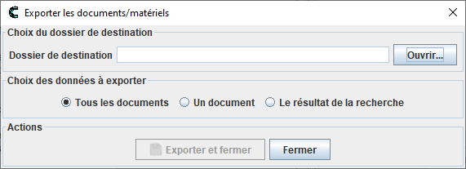
4 | window.export.document.mode.panel.title | Choix des données à exporter | Elección de los datos a exportar
5 | window.export.document.mode.document.label | Un document | Un documento
6 | window.export.document.mode.all.documents.label | Tous les documents | Todos documentos
7 | window.export.document.mode.result.search.label | Le résultat de la recherche | El resultado de la búsqueda
8 | window.export.document.choose.document.panel.title | Choix du document à exporter | Elección del documento a exportar
9 | window.export.document.choose.document.label | Document à exporter : | Documento para exportar :
10 | window.export.document.choose.file.panel.title | Choix du nom du document | Elección del nombre del documento
11 | window.export.document.choose.file.label | Nom du document pour le resultat de la recherche : | Nombre del documento para el resultado de la búsqueda :
12 | window.export.document.button.panel.title | Actions | Acciones
13 | window.export.document.button.export.label | Exporter et fermer | Exportar y cerrar
14 | window.export.document.information.message.title | Export effectué | Exportación completada
15 | window.export.document.information.message | <HTML><P>Export réalisé avec succés</P></HTML> | <HTML><P>Exportación realizada con éxito</P></HTML>
16 | window.export.document.button.close.label | Fermer | Cerrar
17 | window.export.document.choose.directory.dialog.title | Choisissez le dossier de destination | Seleccione la carpeta de destino
15 | window.export.document.information.search.message | <HTML><P>Export réalisé avec succés<BR/>Pour information, le document ne contient aucune données d'en-tête</P></HTML> | <HTML><P>Exportación realizada con éxito<BR/>A título informativo, el documento no contiene datos de cabecera</P></HTML>

